问题
 |  | 课后小练习

任务：
 | 创建柱形图并设置渐变色，完成效果如右图所示。

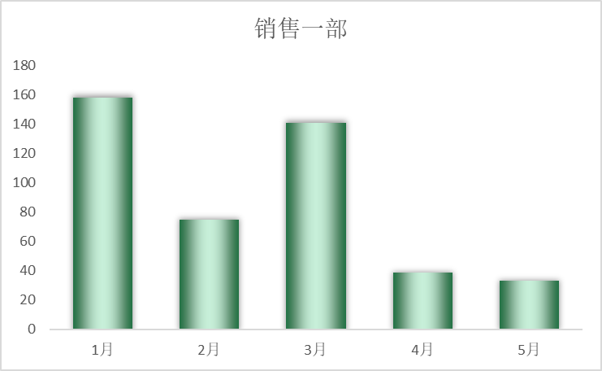
 | 订购日期 | 销售一部
 | 1月 | 158
 | 2月 | 75
 | 3月 | 141
 | 4月 | 39
 | 5月 | 33

答案
 |  | 课后小练习

任务：
 | 创建柱形图并设置渐变色，完成效果如右图所示。

 | 订购日期 | 销售一部
 | 1月 | 158
 | 2月 | 75
 | 3月 | 141
 | 4月 | 39
 | 5月 | 33

